Накладная-№3
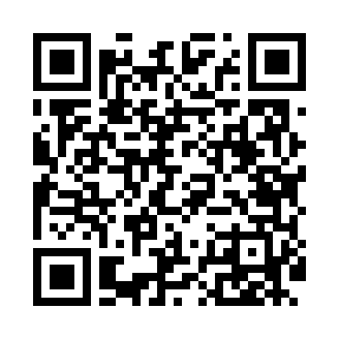
Номер товарно-транспортной накладной: |  |  | Торговый представитель: Kamol aka
Поставщик: Toshkent falcon fly 2 |  |  | Телефон торгового представителя: +998979626299
Дата отгрузки: 21.12.2025 |  |  | Контрагент: Azam aka Namangan
Дата консигнации: |  |  | Адрес:
Доставщик: |  |  | Телефон:
Телефон доставщика:
Время заказа: 21.12.2025 08:39:43
№ | Штрих-код | Название товаров (работ,услуг) | Количество | Количество в кейсе | Цена | Сумма
 |  |  | 50 |  |  | 65
1 | 6915674861212 | Пластмасса салатница 56707 17.3x13.2x6.3 sm D B-59-9 | 50 | 50 шт. | 1.30 | 65
Итого: 65$|->UZS: 812,500.00

